Supplemental Worksheet
EXTEND-A-GUN RC3 & RC4 SIDE LOAD WORKSHEET
Only use this worksheet as guided within Manual: Extend-A-Gun RC3 & RC4 Installation and Operating Instructions (LIX-530).
Understand Manual: Extend-A-Gun RC3 & RC4 Installation and Operating Instructions (LIX-530) for operation and safety information before using this worksheet.
Fields with a blue border require user input. Fields with a yellow border are calculated.

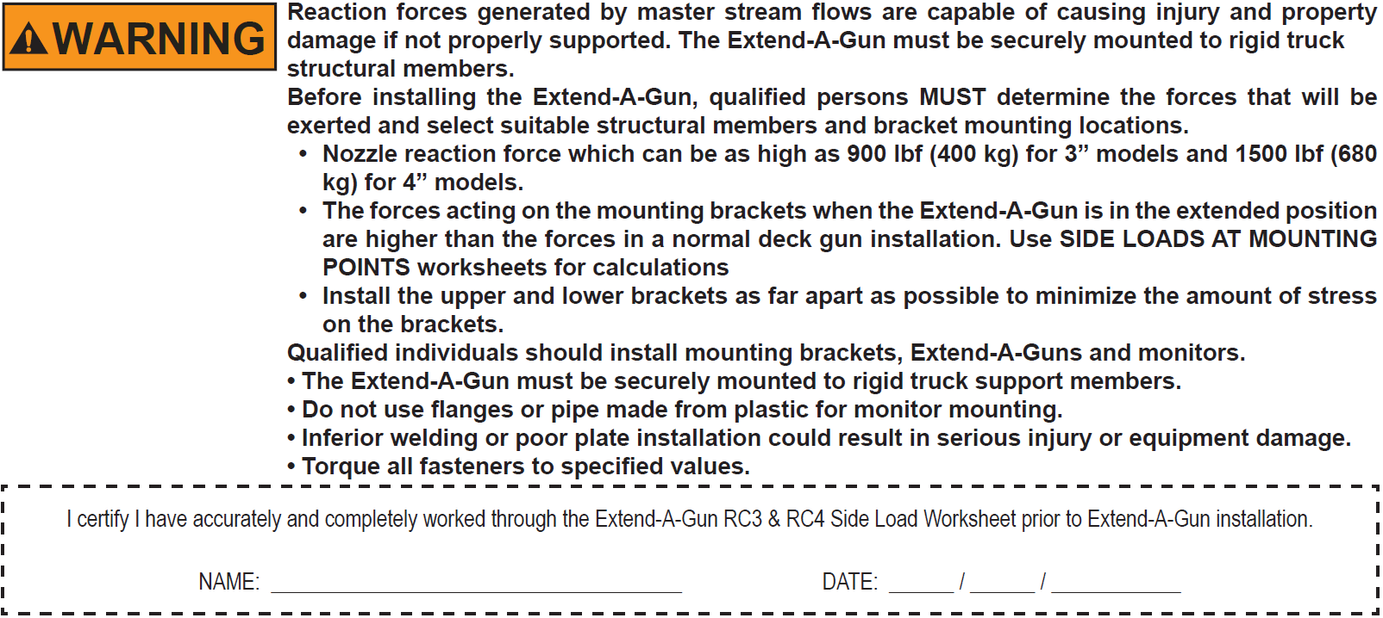

1) Determine H2 by using the drop down list or manually entering the fourth and fifth digits of your Extend-A-Gun's model number below.

 |  | Model Number: XGA |  |  | H2 = |  | inches [in]

H2 is the distance from the bottom threads in the monitor inlet to the bottom of the reducer housing, shown in the diagram below.
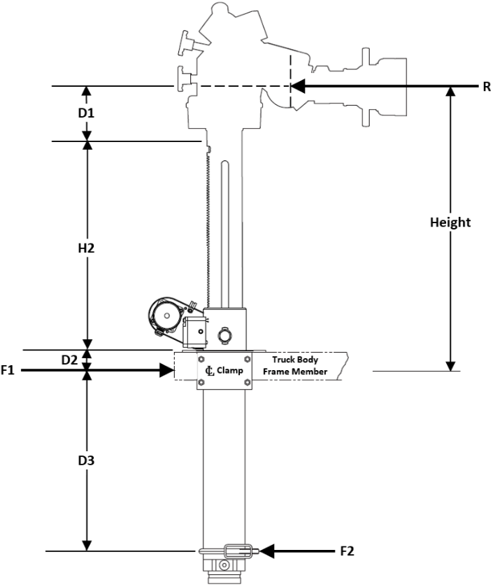

 |  |  |  |  |  | Model |  | H2
 |  |  |  |  |  | 12" RC3 (XGA32) |  | 15.7"
 |  |  |  |  |  | 12" RC4 (XGA42)
 |  |  |  |  |  | 18" RC3 (XGA38) |  | 22.6"
 |  |  |  |  |  | 18" RC4 (XGA48)

2) Determine the distance, D1, from the center of the monitor elevation joint to the bottom of the threads in the monitor inlet and enter it in the D1 field below.
Note: D1 varies between monitors as well as monitor inlet options. Verify the value of D1 is correct before using it for calculations.

 | D1 for Most Common Installations
 | Task Force Tips CROSSFIRE |  |  | D1 = 2"
 | Task Force Tips Hurricane |  |  | D1 = 6"
 | Task Force Tips Monsoon |  |  | D1 = 13"
 | Task Force Tips Tornado |  |  | D1 = 13"
 | Task Force Tips Typhoon |  |  | D1 = 19"

 | D1 = |  | inches [in]

3) Locate the value of D1 on the appropriate side load chart for your installation, and select a desired installation Height from the center of the upper bracket to the center of the stream.
Note: There are four side load charts, one corresponding to each combination of waterway diameter and extension height, XGA32, XGA42, XGA38, XGA48.
These side load charts are located on the second sheet of this Excel document titled 'RC3 and RC4 Load Charts'.

4) Locate D2, the distance from the bottom of the reducer housing to the center of the upper mounting bracket, for the chosen installation Height on the appropriate side load chart and enter it into the D2 field below.

 | D2 = |  | inches [in]

5) Determine the distance, D3, from the center of the upper mounting bracket to the center of the lower mounting bracket for the proposed installation and enter it into the D3 field below.
NOTE: D3 MUST be between D3 min and D3 max.
 | D3 = |  | inches [in]

6) Calculate the forces that will be exerted on the mounting brackets by the reaction force of the nozzle given the proposed installation.

6A) Calculate the length of the moment arm about the lower mounting bracket, L, by adding D1 + D2 + D3 + H2:

 |  | D1 | + | D2 | + | D3 | + | H2 | = | L
 |  | 0 |  | 0 |  | 0 |  | 0.0 |  | 0.0

 | L = | 0.0 | inches [in]

6B) Verify R maximum nozzle reaction from the same load chart used in Step 3 matches value in R field below.

 | R = | 0 | pounds [lbf]

6C) Calculate the torque exerted about the lower bracket, M, by multiplying together L and R:

 |  | L | x | R | = | M
 |  | 0.0 |  | 0 |  | 0

 | M = | 0 | pound-foot [lbf•ft]

6D) Calculate the force on the upper bracket, F1, by dividing M by D3:

 |  | M | / | D3 | = | F1
 |  | 0.0 |  | 0 |  | #DIV/0!

 | F1 = | #DIV/0! | pounds [lbf] |  |  |  |  | NOTE: | F1 MUST be less than 3100 lbf for RC3 (XGA32 and XGA38) models
 |  |  |  |  |  |  |  |  | F1 MUST be less than 5000 lbf for RC4 (XGA42 and XGA48) models.
6E) Calculate the force on the lower bracket, F2, by subtracting R from F1:

 |  | F1 | - | R | = | F2
 |  | #DIV/0! |  | 0.0 |  | #DIV/0!

 | F2 = | #DIV/0! | pounds [lbf] |  |  |  |  | NOTE: | F2 MUST be less than 2200 lbf for RC3 (XGA32 and XGA38) models
 |  |  |  |  |  |  |  |  | F2 MUST be less than 3500 lbf for RC4 (XGA42 and XGA48) models.

